AK-1
JADWAL PEMBELAJARAN
PRODI D3 TEKNOLOGI LABORATORIUM MEDIK SEMESTER I
STIKes KARYA PUTRA BANGSA TULUNGAGUNG
TAHUN AKADEMIK 2023-2024

HARI | JAM | MATA KULIAH | SKS | DOSEN PENGAMPU | RUANG
Senin | 08.00 - 09.40 | Pendidikan Pancasila | 2 | Ahmad Izzul Ito’, S.Pd., M.Si. | Kelas C
 | 10.00 - 12.50 | Bahasa Inggris | 1 | M. Zen Masruri, M.Pd. | Kelas A

Selasa | 08.00 - 10.50 | Bahasa Inggris | 1 | M. Zen Masruri, M.Pd. | Kelas A
 | 11.00 - 11.50 | Aplikasi Komputer | 1 | Nanda Dyah K., S.Kom. | Kelas A
 | 11.50 - 12.30 | Istirahat
 | 12.30 - 15.20 | Pr Aplikasi Komputer | 1 | Nanda Dyah K., S.Kom. | Kelas A

Rabu | 08.00 - 10.40 | Anatomi Fisiologis | 2 | Yunita Dyah Safitri, M.Si. | Kelas A
 | 10.40 - 16.20 | Pengantar Lab Medik | 2 | Novintan Elistya D. P., S.Tr., AK | Lab. Kimia

Kamis | 13.40 - 15.20 | Ilmu Sosial dan Budaya Dasar | 1 | Ahmad Izzul Ito’, S.Pd., M.Si. | Kelas D

Jum'at | 08.00 - 09.40 | Biologi Sel dan Molekuler | 2 | Fatimah, M.Biotech. | Kelas A
 | 09.50 - 10.30 | Bahasa Indonesia | 2 | Marista Dwi Rahmayantis., M.Pd | Kelas A
 | 13.00 - 14.40 | Pendidikan Agama I | 2 | Muhammad Nasirul Aziz, M.Pd.I | Kelas C


 |  |  |  | Tulungagung, 20 September 2023
 |  |  |  | Ketua Prodi D3 Analis Kesehatan
 |  |  |  | STIKes Karya Putra Bangsa
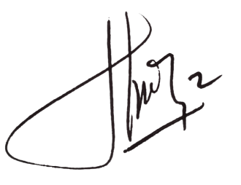

 |  |  |  | Nurul Chamidah K., M.Kes.

F-1
JADWAL PEMBELAJARAN
PRODI S1 FARMASI SEMESTER I
STIKes KARYA PUTRA BANGSA TULUNGAGUNG
TAHUN AKADEMIK 2023-2024

HARI | JAM | MATA KULIAH | SKS | DOSEN PENGAMPU | RUANG
Senin | 08.00 - 09.40 | Pendidikan Pancasila | 2 | Ahmad Izzul Ito’, S.Pd., M.Si. | Kelas C
 | 10.00 - 11.40 | Kimia Farmasi Dasar | 2 | Afidatul Muadifah, S.Si., M.Si. | Kelas C
 | 13.00 - 14.40 | Botani Farmasi | 2 | Apt. Amalia Eka Putri, M.Farm. | Kelas C

Selasa | 08.00 - 10.50 | Pr. Botani / Pr Kimia Farmasi Dasar | 1/1 | Apt. Amalia Eka Putri, M.Farm. / Afidatul Muadifah, S.Si., M.Si. | Lab. Botani / Lab. Kimia
 | 10.50 - 13.40 | Pr. Botani / Pr Kimia Farmasi Dasar | 1/1 | Apt. Amalia Eka Putri, M.Farm. / Afidatul Muadifah, S.Si., M.Si. | Lab. Botani / Lab. Kimia
 | 14.00 - 15.40 | Matematika | 2 | Novita Eka M., M.Pd. | Kelas C

Rabu | 08.00 - 09.40 | Anatomi Fisiologi Manusia | 2 | Apt. Sulastri, M.Farm. | Kelas C
 | 10.00 - 11.40 | Fisika Farmasi Dasar | 2 | Devit Romy S., M.Pd. | Kelas C

Kamis | 08.00 - 13.40 | Pr. Farmasetika Dasar | 1 | Apt. Tri Anita Sari, M.S.Farm. | Lab. Teknologi

Jum'at | 09.00 - 10.40 | Farmasetika Dasar | 2 | Apt. Tri Anita Sari, M.S.Farm. | Kelas C
 | 13.00 - 14.40 | Pendidikan Agama I | 2 | Muhammad Nasirul Aziz, M.Pd.I | Kelas C

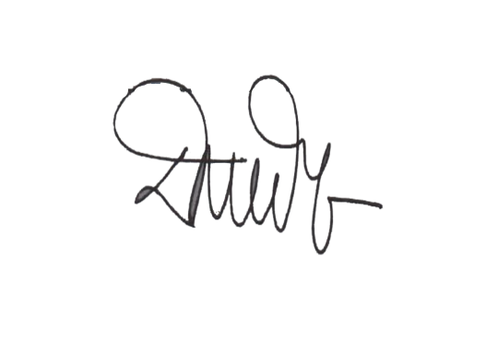
 |  |  | Tulungagung, 20 September 2023
 |  |  | Ketua Prodi S1 Farmasi
 |  |  | STIKes Karya Putra Bangsa

 |  |  | apt. Dara Pranidya Tilarso, M.Farm

F-5
JADWAL PEMBELAJARAN
PRODI S1 FARMASI SEMESTER V
STIKes KARYA PUTRA BANGSA TULUNGAGUNG
TAHUN AKADEMIK 2023-2024

HARI | JAM | MATA KULIAH | SKS | DOSEN PENGAMPU | RUANG
Senin | 08.00 - 09.40 | Fitofarmasi | 2 | Apt. Choirul Huda, M.Farm. | Kelas E
 | 10.00 - 15.40 | Pr. Formulasi dan Teknologi Sediaan Cair-Semi Padat / Pr. Fitofarmasi | 1 | Apt. Dara Pranidya T., M.Farm. /apt. Choirul Huda, M.Farm. | Lab Teknologi / Lab Botani

Selasa | 08.00 - 09.40 | Formulasi dan Teknologi Sediaan Cair-Semi Padat | 2 | Apt. Dara Pranidya T., M.Farm. | Kelas E
 | 10.00 - 11.40 | Kimia Medisinal | 2 | Rahma Diyan Martha, S.Si., M.Sc. | Kelas E
 | 13.00 - 14.40 | Farmakoterapi Pencernaan & Pernafasan | 2 | Apt. Sulastri, M.Farm. | Kelas E

Rabu | 08.00 - 09.40 | Farmakoterapi Renal & Kardiovaskuler | 2 | Apt. Arif Santoso, M.Farm. | Kelas E
 | 10.00 - 11.40 | Swamedikasi | 2 | Apt. Sulastri, M.Farm. | Kelas E
 | 13.00-14.40 | Farmakoekonomi | 2 | Apt. Arif Santoso, M.Farm. | Kelas E

Kamis | 08.00 - 13.40 | Pr. Kimia Medisinal | 1 | Rahma Diyan M., M.Sc. | Lab. Komputer

Jum'at | 09.50 - 11.30 | Bahasa Indonesia | 2 | Marista Dwi Rahmayantis., M.Pd | Kelas E

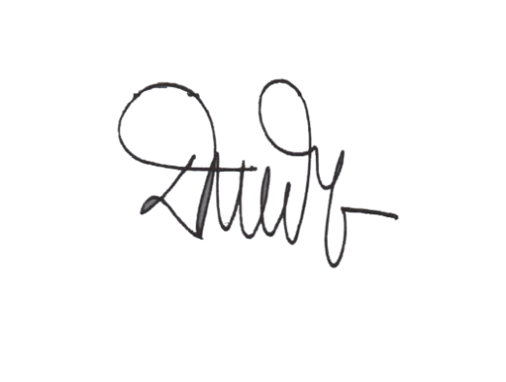
 |  |  | Tulungagung, 20 September 2023
 |  |  | Ketua Prodi S1 Farmasi
 |  |  | STIKes Karya Putra Bangsa

 |  |  | apt. Dara Pranidya Tilarso, M.Farm

F-7
JADWAL PEMBELAJARAN
PRODI S1 FARMASI SEMESTER VII
STIKes KARYA PUTRA BANGSA TULUNGAGUNG
TAHUN AKADEMIK 2023-2024

HARI | JAM | MATA KULIAH | SKS | DOSEN PENGAMPU | RUANG
Senin | 08.00 - 09.40 | Imunologi | 2 | Mutia Hariani, M.Imun. | Kelas Depan Aula
 | 10.00 - 11.40 | Farmakoterapi Infeksi dan Malignasi | 2 | Apt. Arif Santoso, M.Farm. | Kelas Depan Aula

Selasa | 10.00 - 11.40 | Pengembangan Obat Tradisional & Kosmetik | 2 | Apt. Dara Pranidya T., M.Farm. | Kelas Depan Aula
 | 13.00 - 14.40 | Galenika | 2 | Apt. Choirul Huda, M.Farm. | Kelas Depan Aula

Rabu | 08.00 - 09.40 | Minyak Atsiri dan Aromaterapi | 2 | Apt. Choirul Huda, M.Farm. | Kelas Depan Aula
 | 10.00 - 11.40 | Manajemen Farmasi | 2 | Apt. Tri Anita Sari, M.S.Farm. | Kelas Depan Aula
 | 13.00 - 14.40 | Kimia Lingkungan | 2 | Afidatul Muadifah, S.Si., M.Si. | Kelas Depan Aula

 | 08.00 - 13.40 | Pr. Pelayanan Kefarmasian /Pr.Pengembangan Obat Tradisional | 1/1 | Apt. Arif Santoso, M.Farm. / Apt. Dara Pranidya T., M.Farm. | Kelas Depan Aula / Lab Teknologi | `

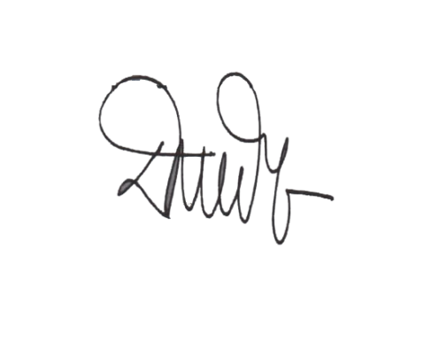
 |  |  | Tulungagung, 20 September 2023
 |  |  | Ketua Prodi S1 Farmasi
 |  |  | STIKes Karya Putra Bangsa

 |  |  | apt. Dara Pranidya Tilarso, M.Farm

